总结
对理科生来说，本科时选什么专业比较好？

本人高中生，男，正纠结于报考什么专业，希望得到大家的指点！
理科生，自认为物理是强项（其次化学、数学），空间思维、抽象思维好，想象力还行，动手能力强，有较好的理解能力，刻苦、专注，喜欢运动和骑行，目标是“985工程”的高校（不断更新...）
我希望就业前景比较好的，不怕找不到工作，不要太辛苦，不要经常加班，一天对着电脑工作时间不超过5小时，注重动手能力。

回答：
 | 首先，无论你报什么专业，应该都会觉得“这专业跟我想的不一样”或是直接“我不喜欢我的专业”，因为高中毕业的学生，对专业的真正情况并没有确切的认识，而大学期间，对专业由浅入深的理解，恰好能和自己之前对该专业模模糊糊的认知 完全契合，这个概率实在太小了。而报一个合适自己的专业，主要还在于知己知彼，知己的莫过于你自己，而知专业的莫过于各专业的学生老师。坐等别人推荐，倒不如先大致了解一下你有兴趣的专业，然后找机会当面访谈一下学长学姐，再对比自身情况做选择，获知的信息量越大且精确，我们越容易做出正确的决策。

 | 于是我就不给你推荐了，非要推荐的话，尽可能地选入读学校强势的那个，至少保证了相对优质而丰富的相关资源。

 | 第二，所谓就业前景，怎么说呢，还是比较扯淡的……一方面事情总是在变化，现在的前景到你毕业的时候还不一定是怎么个情况，现在的你，到了毕业的时候，估计也不是现在的你了，很可能你学的是化学，最后进了保险业；另一方面，前景也是个很宏观的事情，真正落实到你的毕业和就业，反倒不是关键因素，举例来说，即使IT业前景很好，你自己本事不过硬，照样无处可去；动物学，看起来没什么出路，自己学得够专够深，照样能找到自己喜欢又有丰厚回馈的工作。

 | 于是，你希望通过专业，就锁定了住一个“不要太辛苦，不要经常加班，一天对着电脑工作时间不超过5小时，注重动手能力”的工作，也是不太现实的。

 | 最后，针对你“纠结于报专业”的现状，我想提些建议：
 | 1.尽可能多地获取专业信息进行了解
 | 2.尽可能地筛选出正确的信息辅助做决策
 | 3.忠于理想，立足现实
 | 4.小tip:如果学校和专业冲突，个人prefer去更好的学校。
 | 5.其实无所谓的。。。

回答：
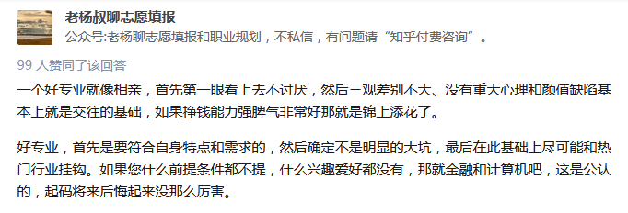
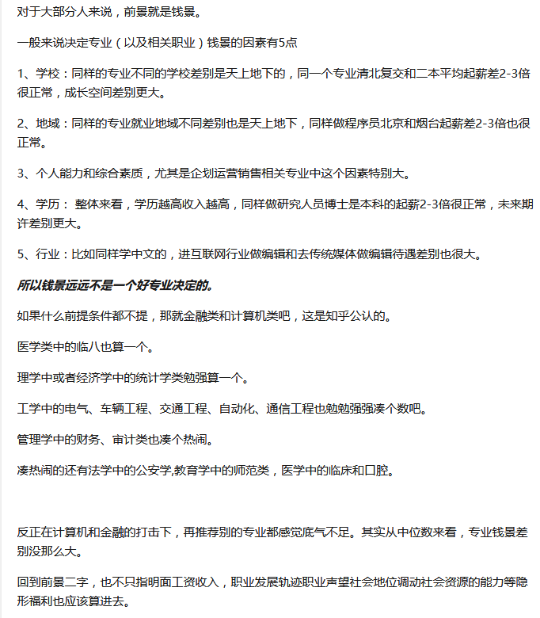

回答：
 | 本科教育是「通才教育」，是很难和就业接轨的，所以说你不论学什么专业，没有与其相关的专业素养的训练和相关工作的实习、培训，只靠课本上的条条框框的理论知识是很难就业的。

 | 如，我学的是软件工程，传说中毕业能拿高薪的专业。但是，如果你不去实实在在敲代码、做项目，只靠老师给你讲诸如「软件工程的概念是什么？」、「数据库的发展历史是怎样的？」都没法就业。哪怕是学某种编程语言课，
 | 教会你用这些语言如何做一个「简单的学生成绩管理系统」，也跟就业挂不上多少钩。
 | 想要就业，就必须在本科期间学习+实践！+实践！！+实践！！！招聘单位不会看你考试成绩有多高，而是你能不能胜任你所申请的职位。

 | 另外，虽说兴趣在选专业时很关键，但本科教育毕竟是高等教育，本来对计算机很感兴趣的人，学了汇编语言甚至接触微指令编程（简单说就是0、1代码编程），都会觉得「这哪是我感兴趣的那个计算机啊！」。

 | 我还想告诫你的是，不论学什么专业、做什么事，都应该脚踏实地，而不是现在就想985高校之类的东西，做好你该做的，好好准备即将到来的高考。

 | 带个人偏见，所以，匿了。

回答：
 | 孩子，作为一个刚上大学的菜鸟，我真心地告诉你，没人能回答你这个问题，因为这个关乎你个人的前途命运，还是自己做决定的好，我奉劝你选择自己感兴趣的。其实大家都和你有着一样的疑惑，什么专业最好，
 | 工作舒服赚钱又快？（那种行业可能有）即使是已经上了大学的人也不知道这个问题。如果真的有你上面所要求的专业的话，大概也没人愿意告诉你，这样的专业人家肯定不会大范围流传，要不然这样的专业早就挤爆了，
 | 你只能恨自己生不逢时。当然准确地告诉你这样的专业是没有的，要看你个人以后的造化，天上不会掉馅饼，好处尽往你那儿塞。
 | 如果你真的想要这样的专业的话还是先在家里让你父母好好地奉养着吧。这样的专业要求简直是异想天开。
 | 选择自己感兴趣的才是最重要的，不然大学四年基本就会白过了。

回答：
 | 我说实话，
 | 对于一个像我一样的普通人，高中报考大学专业根本没有兴趣爱好一说。我本来喜欢生物的，但是别人都说毕业就失业，要么去垃圾场，污水处理厂。然后就放弃了。大部分考虑的视角还是从未来是否能找个好工作开始。
 | 相信我，不要考虑兴趣，没有一个职业能让你提起兴趣，只有赚更多的钱能够让你提起兴趣。有人说先选学校后选专业，我不这么认为。看你的要求比较高，成绩比较好，只要不是三本垃圾学校，首先选择专业。
 | 当你没有选择一个好专业，你入这个好行当的机会就大大减少了。就比如或你进了交大的生物工程，找工作发现IT的工资都很高，你想应聘IT职位那是很难的，机会可能没二本学校计算机专业的高。更别说你工作1,2年后发现这个问题，更加难转行。
 | 如果学校差一点，你可以找个小公司，先锻炼起来，再跳槽，毕竟入了这个行，跳槽真的好跳。当然IT行业现在情况真的很好，二本学校进大公司很多的。
 | 不想累，又要高工资是不太可能的。做公务员算是比较轻松的了（大部分），但是要工资高，你没关系，不努力工作也是不可能的。如果你没有背景，想赚大钱只能靠努力和运气。
 | 另，机械，电气行业比较符合你的要求，但是想赚大钱比较难。机械，电气设计一般工资相对较高，但是一天到晚离不开电脑。
 | 以上只是对大部分普通人而言，如果你是大牛，天赋，努力程度都很高，就另当别论了。
 | 真心话，也送给所有在迷茫的同学。

回答：
 | 从实际应用角度说，一个前景好不愁的专业不外乎如下几个特征：

 | 1.它是一门技术（俗点说是“手艺”哪怕是修自行车）有固定的或者增长的社会需求量，即这东西学了可以养家糊口不成问题。

 | 2.它最好要有一定的高度和科学上的发展空间，这样的话如果您愿意加上肯努力，可能会达到一个很高的高度（科学巨匠，这点修自行车就不行，大部分情况下修自行车属于技术不属于科学，变成“巨匠”似乎不太可能）。

 | 3.它最好要有一定的门槛，即：在大学四年学了它之后，别人很难通过短期培训与你争抢专业对口的就业岗位（这点理工医科的优势尤其突出，你从事本行业，绝大多数情况下，与你竞争岗位的人都是本专业以及相关专业的（即很少有文史哲专业的学生），这就缩小了与你抢饭碗的人数）。

 | 4.它涉及的知识能服务于很多领域，即使你不走“专业100%对口”的就业岗位，也可以利用学到的相关知识服务于其它领域，即其它领域对这个专业也有需求，与第三点结合就是 “你容易抢别人饭碗，别人不容易抢你的”。

 | 符合这四点的，大都是工科专业，典型的就是计算机，自动化，电子工程等。
 | 我觉得适合你的专业：通信工程，电子工程，自动化。

回答：
 | 虽然你们理工科的东西不熟，但是我看我本科大学开设并在招聘物联网、金融工程（居然放在计算机学院，不科学。。）的博士，应该这几块是最近比较热的吧。话说商科不错。
 | 之前本科刚毕业那会，一个前辈说，目前普遍高薪的行业是互联网、金融、垄断行业工程师。
 | 你看着办

回答：
 | 里面也有些缘分的成分，有些人来大学前可能对某些专业感兴趣，可进来后发现和自己想的不一样甚至有天壤之别，反倒很讨厌了；也有人首先对某个专业没兴趣，完全不懂，等进来后渐渐地觉得很有趣，
 | 慢慢地喜欢上了这个专业，并且专业知识日日见长。所以能选到自己有兴趣的专业固然好，可如果不能如己所愿，先从心底接受它，慢慢适应它，你迟早会发现这是一个礼物，而不是一场厄运。

回答：
 | 就业最好的就是工科（计算机科学、工程学，纯理科的话，统计学还凑合，其他的都差强人意，社会需求量太小，sign~）和商科（在中国，商科分布在工商管理学类专业和应用经济学类专业中），
 | 这个世界是工商业的世界，自然是工科和商科最受欢迎。不过长期看本科的全面教育更重要，前两年最好不分专业，后两年再分。研究生阶段根据个人兴趣补一个MBA（喜欢当职业经理人）或者
 | 工程学研究生文凭（喜欢当技术专家，如果是高端研发领域PhD甚至是必要的），提升职业能力。

回答：
 | 有个同学是电气与自动化的专业，今年考到国家电网去了，感觉国家电网对这个专业还是有需求的

 | 过了3年又来看自己写的答案我觉得还要补充一些：
 | 报志愿最好多参考老师们的，长辈们的意见哦，特别是老师因为他们带了好多届学生了，学生们的就业情况比较了解，能知道哪个专业好就业，也要考虑自己的兴趣，专业的就业情况一定要考虑！
 | 就是你这个专业毕了业一般都会从事什么工作，就业情况！就业情况！就业情况！重要的事情讲3遍！不要盲目和任性哈。

回答：
 | 我来回答一下吧，我是211的学生，我学的是地理学，过了本省一本线50分，如果你能够得上985的线一定要试一下985，这么说吧，985再垃圾的专业也没关系，因为你上了大学还可以转专业，只要你上了大学能克制自己，
 | 好好学习，转本校王牌专业是没有问题的，而且到以后你考研的时候，好的学校很看重本科出身，甚至有些学校的好的专业就收本科好的大学的，不然就算你考上他们学校也会给你调剂到不好的专业，
 | 而考研的专业是非常重要的（当然你跟的老师也很关键）。

 | 总结我上面说的话，本科学校比专业重要，看到这里可能有人会说我本科学校垃圾照样和那些本科211读一样的研究生，这里我要说两点，一这是在两者努力情况不统一的情况下，本科学校越好起点越高，
 | 但不代表你就可以不好好学习了，二你就业时很多工作非常看重本科学校的牛逼程度。举个例子我和我一个发小分数差不多，他去了一个非211学校学那个学校最牛逼的专业，他一直坚持专业很重要，
 | 但是后来你就会发现老师水平完全不在一个档次（但也不排除有些牛逼的老师，但是好的老师还是比较喜欢去厉害的学校工作，因为资源多，项目好拿），他现在就要去就业了（当然也有家庭原因）。

 | 最后我只想说这年头什么专业都不好找工作，但是只要你肯努力，你就绝对找得到工作，如果非要找一个比较好就业的，我推荐计算机，因为现在很多专业都是网上工作，而有计算机基础的做什么都适应的比较快，
 | 不过计算机就是有点枯燥乏味（其实这个看自己）。

回答：
 | 理科生约有270多种专业可选。

 | 理科生报考比较集中的四大门类：
 | 一、理学中基本都是纯理科专业，包括数学类、物理学类、化学类、天文学类、地理学类、大气学类等12个大类，36种专业。
 | 二、工学共有31个大类，169种专业，是所有学科中包含专业最多的门类，也是理科生的招生大户。像电子信息、自动化、计算机、土木类、材料类、能源动力、航空航天等高科技、专业性强、就业好的专业都属于该门类。
 | 三、农学门类下设植物生产类、动物医学类、林学类、水产类等7个大类，27种专业。农学专业基本都招理科生，只有少数如园林、园艺等专业，个别院校会有文科计划。近两年，在国家大环境的作用下，农学又有回暖的趋势，
 | 很多农学类的专业也成为了大家关注的热点。
 | 四、医学共包含11个大类，44种专业。医学门类中的很多专业向来都是竞争激烈、分数要求高的，像临床医学、口腔医学、药学、麻醉学等专业更是考生们报考的热门。

 | 除了理、工、农、医这四个主要学科外，经济学、管理学中很多专业更是对理科生青睐有加，有很多只招收理科生或文理兼收的专业，都可以是理科生选择的重点。如经济学中金融学、经济学、金融工程、投资、保险等；
 | 管理学中信息管理与信息系统、工程管理、农业经济管理、土地资源管理、物流工程等。
 | 法学近年来报考比较火爆，法学、社会学、公安学类有很多学校都会投放一些计划招收理科生。另外，一些教育学、体育类等专业也会在理科中招生。

回答：
 | 在大学两年，算是想明白了。那些说想做科学家的就该选那种进可做科研，扬大名；退可找工作，赚大钱。
 | 比如：数学；计算机；名校物理；医学；再勉强加一个ee吧

回答：
 | 其实除了有特别明却目的的考生，大多数天天扎在书堆的同学很难有自己‘感兴趣’的专业。

 | 那么我们索性做一个排除题，自己化学特差又不喜欢，那么可以排除化工流程等一大类，以此类推留下的也没多少，选一个自己中意的就行。但也要根据自己的情况，如果家境平寒那么生物 金融 等等就不必考虑了。

 | 其实如果不读研，大学学的都是皮毛，很难有特别高深的学问，学网络的大学能开发软件的毕竟是少数……关键在于一个了解的过程，一个社会的过度。

回答：
 | 我说几句吧，以我自己现在的想法来说，你报志愿时候要想想你毕业以后想干嘛，如果要考研你就选一个研究性强的学校，比如上面那个985等院校；如果你以后想要考公务员或者找工作，第一考公务员的话你随便选哪个学校都可以考的；
 | 第二如果要在外省工作你就选北上广深这几个城市本地学校就行了，一般情况下本省对本地学校都有很大的接纳度的。
 | 说句心里话，我觉得在国内一本大学除了985比较好的那几所其他学校都一样的。
 | 最后！理科志愿一定要找自己感兴趣的方向。比如我们信息安全专业的一些玩渗透测试的技术大佬，他们说高中的时候就想做这个了，所以就觉得要报这个专业，在学校各种比赛奖都拿了，而且也有自己的项目。
 | 而像我这种不明所以来到这个专业的呢，摸了几年雨，学了点专业知识，反倒开始搞起了数艺的东西。

回答：
 | 我觉得考虑选专业的问题，不管文科理科，应该从以下两点出发:1.你喜欢什么，或者擅长什么；2.你今后想要从事什么样的职业。

 | 这两点听起来好像是废话，但是专业的选择真的可以对你今后产生影响，最起码是对你刚毕业的时候职业选择产生深远影响。

 | 第一点，毕竟喜欢的科目擅长的科目学习起来会得心应手，但是鉴于高中以前接触到的科目其实是非常有限的，很多同学可能并不了解大学里五花八门的专业到底是做什么的，或者自己到底喜欢什么擅长什么。
 | 这个时候我的建议是不妨听一听家长或者周围的已经上大学的同学朋友的意见，再结合自己的想法和理解去选择。记住，别人的意见只是参考，你一定要通过自己的思考做出选择，要为自己的人生负责。
 | 第二点，不妨提前考虑好以后要做什么工作。假如你的理想是考公务员，建议你选择一些类似会计学，财务管理等一些报考职位选择较多的专业；假如你想要从事房地产等热门行业，建议你在分数允许的范围内，
 | 查找行业内比较有影响力的学校及相关专业报考。
 | 最后希望大家都能心想事成。加油。

回答：
 | 1.你很难完全了解一个专业

 | 我高中的时候参加物理竞赛，结果还不错，然后就来了北大物院。当时虽然竞赛时也额外学了不少东西，但现在对于物理的理解和当时还是有很大区别。所以说即便是物理，这高中就有所了解的学科，随着更深入的学习，你都会有新的理解，
 | 可能会渐渐发现和自己之前所想象的不一样。
 | 但不是说完全就随便乱选，还是要尽可能多了解。了解的越多，以后可能和你预想的“偏差”就小一些。具体想要了解一个专业的学习内容，可以去大学的官网上找本科生的培养方案，具体看看他们修了什么课。

 | 2.关于就业前景

 | 如果想要从事研究型的工作，本科之后肯定还得读硕（博）士，读完书工作又是几十年的事情。没有谁能预料到这期间行业的变化。几年前谁能想到机器学习会这么火呢？自身有实力，哪个行业都 不会亏待你。
 | 而且本科的专业也未必就决定了一切（因此选择的时候我认为学校名气>专业排名）。
 | 我觉得最重要的是兴趣，凭你现在的了解，选一个最喜欢的专业，这样至少以后不会太讨厌。不要根据目前的行业情况，或是说“xx思维好就去学xx”来决定专业。实在犹豫，就找一个好转专业的学校（例如北大元培、中科大）。

 | 所以，最后我给出的建议就是“根据兴趣选择”。道理好像大家都懂，但我还是想强调一下。不要考虑xx专业工资高、（别人认为）xx专业适合你等因素，就学自己真正想学的。身边也有当时参加天文夏令营，然后来了物院的，
 | 但其实并不喜欢物理，本科几年学的特别痛苦。

